Przekroj normalny
Dane | Etykiety | Wynik x | Wynik y | Łuk | Łuk x | Łuk y
Rodzaj drogi |  | x | y |  | x | y |  |  |  |  | x | y | x | y | x | y |  |  |  | Nawierzchnia | w1 |  |  |  |  |  |  |  |  | w1 |  | w2 | w3 |  |  | Kalkulacja punktów z
Boczna | szer drogi | 350 |  | poszerzenie | 1 |  |  |  |  |  | Główna |  | Boczna |  | Łącznikowa |  |  |  |  | wartość | etykieta | wartość | etykieta | wartość | etykieta |  |  |  | 0 | tłuczniowa | 0 | tłuczniowa | 0 | tłuczniowa | . | Prosta b c |  |  |  | Prosta w3 z3
Nawierzchnia | a | 0 | 0 | a | 0 | 0 |  |  |  |  | 0 |  | 1 |  | 0 |  |  |  |  | 0 | tłuczniowa | 1 | żwirowa | 0 | żwirowa |  |  |  | 0 | cm tłuczeń drobny φ 30÷50 mm, klinowany kruszywem φ 0,075÷20 mm | 0 | cm tłuczeń drobny φ 30÷50 mm, klinowany kruszywem φ 0,075÷20 mm | 0 | cm tłuczeń drobny φ 30÷50 mm, klinowany kruszywem φ 0,075÷20 mm | . | b |  | c |  | w3
żwirowa | b | 175 | -8.75 | b | 275 | -16.5 |  |  |  | szer drogi | 0 |  | 350 |  | 0 |  |  |  |  | 0 | sypkie | 15 | sypkie | 0 | sypkie |  |  |  | 0 | cm tłuczeń drobny φ 30÷50 mm, klinowany kruszywem φ 0,075÷20 mm | 0 | cm tłuczeń drobny φ 30÷50 mm, klinowany kruszywem φ 0,075÷20 mm | 0 | cm tłuczeń drobny φ 30÷50 mm, klinowany kruszywem φ 0,075÷20 mm | . | x1 | y1 | x2 | y2 | x |  | y
Grunt | c | 225 | -11.75 | bprim | -175 | 10.5 |  |  |  | a | 0 | 0 | 0 | 0 | 0 | 0 |  |  |  | 0 | mało spoiste | 15 | mało spoiste | 0 | mało spoiste |  |  |  | 0 | cm tłuczeń drobny φ 30÷50 mm, klinowany kruszywem φ 0,075÷20 mm | 0 | cm tłuczeń drobny φ 30÷50 mm, klinowany kruszywem φ 0,075÷20 mm | 0 | bitumiczna | . | 175 | -8.75 | 225 | -11.75 | 0 |  | 0
sypkie | Odległość od ostatniej warstwy | 25 |  | c | 325 | -20 |  |  |  | b | 0 | 0 | 175 | -8.75 | 0 | 0 |  |  |  | 0 | spoiste | 15 | spoiste | 0 | spoiste |  |  |  | 0 | bitumiczna | 0 | bitumiczna | 0 | cm tłuczeń drobny φ 30÷50 mm, klinowany kruszywem φ 0,075÷20 mm | . | a= | -0.06 | b= | 1.75 | a= | -0.06 | b= | 0
Pierwszy promień łuku | s | 1.5 |  | cprim | -225 | 9.5 |  |  |  | c | 0 | 0 | 225 | -11.75 | 0 | 0 |  |  | w1 | 0 | bitumiczna | 0 | żużlowa | 0 | żużlowa |  |  |  | 0 | cm warstwa ścieralna (MMB) | 0 | cm warstwa wiążąca (MMB) | 0 | cm tłuczeń drobny φ 30÷50 mm, klinowany kruszywem φ 0,075÷20 mm | . | Prosta śr c |  |  |  | Punkt z3
50 | śr | 203.92727656 | -68.390809444 | śr | 290.93299571 | -77.084144916 |  |  |  | Odległość od ostatniej warstwy | 0 |  | -25 |  | 0 |  |  | 15 | sypkie | 0 | sypkie | 0 | sypkie | 0 | sypkie | w1 |  |  | 0 | cm warstwa ścieralna (MMB) | 0 | cm warstwa wiążąca (MMB) | 0 | cm tłuczeń drobny φ 30÷50 mm, klinowany kruszywem φ 0,075÷20 mm | . | śr |  | c |  | prosta śr c |  | prosta w3 z3
 | w1 | 175 | -23.75 | w1 | 275 | -31.5 | 15 |  |  | s | 0 |  | 1.5 |  | 0 |  | 15 | 15 | mało spoiste | 0 | mało spoiste | 0 | mało spoiste | 0 | mało spoiste | 15 | cm grunt rodzimy stabilizowany cementem | 15cm grunt rodzimy stabilizowany cementem | 0 | cm warstwa ścieralna (MMB) | 0 | cm warstwa wiążąca (MMB) | 1 | żwirowa | . | x1 | y1 | x2 | y2 | a | b | a | b
 | z1 | 247.76559865 | -28.115935919 | z1 | 347.78924815 | -36.59524737 |  |  |  | śr | 0 | 0 | 203.92727656 | -68.390809444 | 0 | 0 |  | 15 | spoiste | 0 | spoiste | 0 | spoiste | 0 | spoiste | w2 |  |  | 1 | żwirowa | 1 | żwirowa | 12 | cm warstwa odsączająco-odcinająca z piasku | . | 0 | 150 | 225 | -11.75 | -0.71888888889 | 150 | -0.06 | 0
...
 |  |  |  |  |  |  |  | dłg | 14 | w2 | 0 | 0 | 175 | -37.75 | 0 | 0 | 14 | 14 | mało spoiste |  |  |  |  | 0 | mało spoiste
 |  |  |  |  |  |  |  |  |  | z2 | 0 | 0 | 269.01349073 | -43.390809444 | 0 | 0 |  | 14 | spoiste |  |  |  |  | 0 | spoiste
 |  |  |  |  |  |  |  | dłg | 0 | w3 | 0 | 0 | 0 | 0 | 0 | 0 |  |  | w3 |  |  |  |  | 0 | stab.cem
 |  |  |  |  |  |  |  |  |  | z3 | 0 | 0 | 0 | 0 | 0 | 0 |  | 0 | sypkie |  |  |  |  | 0 | sypkie
 |  |  |  |  |  |  |  | dłg | 0 | w4 | 0 | 0 | 0 | 0 | 0 | 0 |  | 12 | mało spoiste |  |  |  |  | 0 | mało spoiste
 |  |  |  |  |  |  |  |  |  | z4 | 0 | 0 | 0 | 0 | 0 | 0 |  | 20 | spoiste |  |  |  |  | 0 | spoiste
 |  |  |  |  |  |  |  | dłg | 0 | w5 | 0 | 0 | 0 | 0 | 0 | 0 |  |  | w4 | Nawierzchnia | w2
 |  |  |  |  |  |  |  |  |  | z5 | 0 | 0 | 0 | 0 | 0 | 0 |  | 0 | sypkie | wartość | etykieta | wartość | etykieta | wartość | etykieta
 |  |  |  |  |  |  |  |  |  | Liczba warstw | 2 |  | 2 |  | 2 |  |  | 0 | mało spoiste | 0 | tłuczniowa | 1 | żwirowa | 0 | żwirowa
 |  |  |  |  |  |  |  |  |  | r1 | 0 | 0 | 306.51349073 | -68.390809444 | 0 | 0 |  | 0 | spoiste | 0 | sypkie | 14 | sypkie
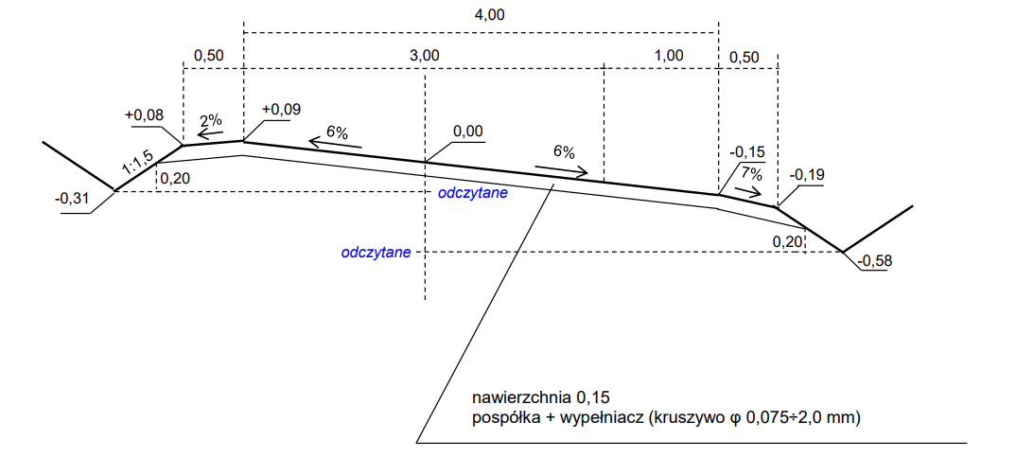
 |  |  |  |  |  |  |  |  |  | r2 | 0 | 0 | 388.02698145 | -11.75 | 0 | 0 |  |  | w5 | 0 | mało spoiste | 14 | mało spoiste | 0 | mało spoiste
 |  |  |  |  |  |  |  |  |  |  |  |  |  |  |  | Opisy |  | 0 | sypkie | 0 | spoiste | 14 | spoiste | 0 | spoiste
 |  |  |  |  |  |  |  |  |  |  |  |  |  |  |  | w1 |  | 0 | mało spoiste | 0 | bitumiczna | 0 | żużlowa | 0 | żużlowa
 |  |  |  |  |  |  |  |  |  |  |  |  |  |  |  | w2 |  | 0 | spoiste | 0 | sypkie | 0 | sypkie |  | sypkie
 |  |  |  |  |  |  |  |  |  |  |  |  |  |  |  | w3 |  |  |  | 0 | mało spoiste | 0 | mało spoiste | 0 | mało spoiste
 |  |  |  |  |  |  |  |  |  |  |  |  |  |  |  | w4 |  |  |  | 0 | spoiste | 0 | spoiste | 0 | spoiste
 |  |  |  |  |  |  |  |  |  |  |  |  |  |  |  | w5 |  |  |  | Nawierzchnia | w3
 |  |  |  |  |  |  |  |  |  |  |  |  |  |  |  |  |  |  |  | wartość | etykieta | wartość | etykieta
 |  |  |  |  |  |  |  |  |  |  |  |  |  |  |  |  |  |  |  | 0 | tłuczniowa | 1 | żwirowa
...
 |  |  |  |  |  |  |  |  |  |  |  |  |  |  |  |  |  |  |  | 0 | mało spoiste | 12 | mało spoiste
 |  |  |  |  |  |  |  |  |  |  |  |  |  |  |  |  |  |  |  | 0 | spoiste | 20 | spoiste
 |  |  |  |  |  |  |  |  |  |  |  |  |  |  |  |  |  |  |  | 0 | bitumiczna | 0 | żużlowa
 |  |  |  |  |  |  |  |  |  |  |  |  |  |  |  |  |  |  |  | 0 | sypkie
 |  |  |  |  |  |  |  |  |  |  |  |  |  |  |  |  |  |  |  | 0 | mało spoiste | 0 | mało spoiste
 |  |  |  |  |  |  |  |  |  |  |  |  |  |  |  |  |  |  |  | 0 | spoiste | 0 | spoiste
 |  |  |  |  |  |  |  |  |  |  |  |  |  |  |  |  |  |  |  | Nawierzchnia | w4
...
 |  |  |  |  |  |  |  |  |  |  |  |  |  |  |  |  |  |  |  | 0 | bitumiczna
 |  |  |  |  |  |  |  |  |  |  |  |  |  |  |  |  |  |  |  | 0 | sypkie
 |  |  |  |  |  |  |  |  |  |  |  |  |  |  |  |  |  |  |  | 0 | mało spoiste
 |  |  |  |  |  |  |  |  |  |  |  |  |  |  |  |  |  |  |  | 0 | spoiste
 |  |  |  |  |  |  |  |  |  |  |  |  |  |  |  |  |  |  |  | Nawierzchnia | w5
...

